記入方法等
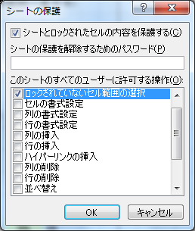
請求書の記入方法について

 | ＊背景色が黄色の部分のみ、編集が可能です。
 | その他の部分はシート保護がかかっています。

 | 請求月、請求日、医療機関住所、医療機関名、代表者名、実施人員を編集します。
 | 請求金額は自動計算で算出されます。

 | 印刷し、ご提出いただく際は、必ず押印をお願いいたします。

シート保護の解除方法

 | 背景色が白い部分を編集する必要がある場合は、シート保護を解除してください。

 | ①エクセルを開いて、「校覧＞シート保護の解除」をクリックします。
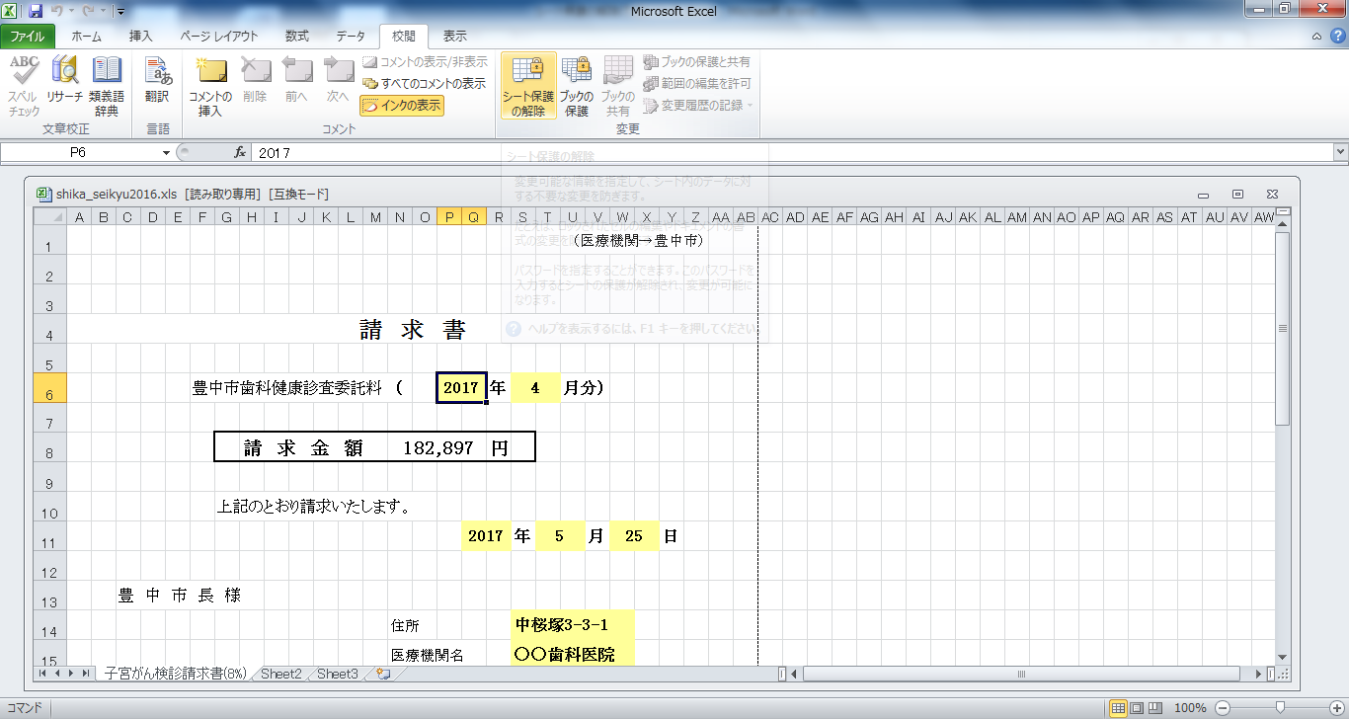

 | ②修正したいセルを編集します。

 | ③編集が終わったら、「シート保護」をクリックします。
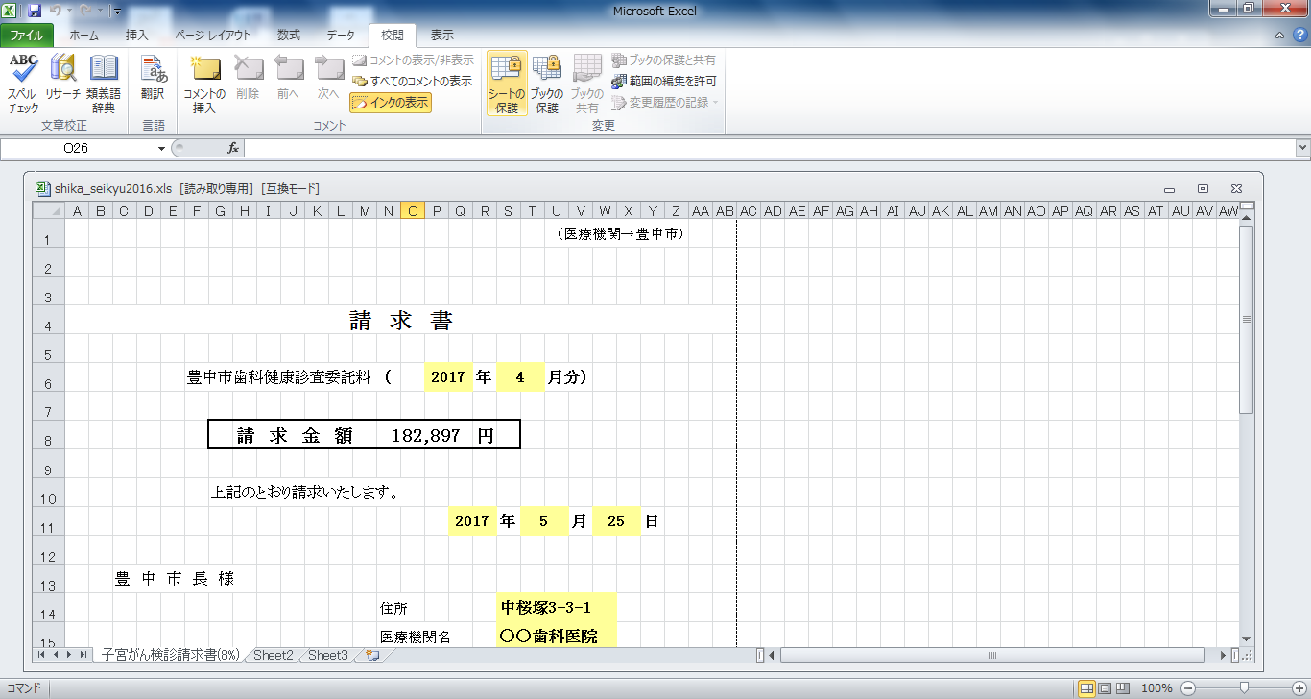

 | ④パスワードは空欄。
 | 「このシートのすべてのユーザーに許可する操作」で
 | 「ロックされていなセル範囲の選択」をチェックします。
 | 「ＯＫ」をクリックします。これで再度、保護がかかった状態になります。

